比較表
 | 後発品 |  | 標準品
商品名 | アジルサルタンOD錠10mg「フェルゼン」 |  | アジルバ錠10mg
販売会社名 | 株式会社フェルゼンファーマ
規格「一般名」 | 1錠中「アジルサルタン」を10mg含有
薬効分類 | 214 血圧降下剤
薬価 | 21.40円／1錠 |  | 55.10円／1錠
薬価の差 | 33.70円
効能・効果 | 高血圧症
 | 【標準品と同じ】
用法・用量 | 通常、成人にはアジルサルタンとして20mg を1日1回経口投与する。なお、年齢、症状により適宜増減するが、1日最大投与量は40mg とする。
 | 【小児（6歳以上）の用法・用量未取得】
添加物 | D-マンニトール、クロスポビドン、ヒドロキシプロピルセルロース、乳糖水和物、トウモロコシデンプン、マクロゴール6000、結晶セルロース、ステアリン酸マグネシウム、酸化チタン、サッカリンナトリウム水和物、三二酸化 鉄、黄色三二酸化鉄、カルナウバロウ、ポリビニルアルコール（部分けん化物）、軽質無水ケイ酸 |  | 乳糖水和物、トウモロコシデンプン、ヒドロキシプロピルセルロース、低置換度ヒドロキシプロピルセルロース、マクロゴール6000、ステアリン酸マグネシウム、ヒプロメロース、酸化チタン、黄色三二酸化鉄、三二酸化鉄
規制区分 | 処方箋医薬品 |  | 処方箋医薬品
貯法､使用期限 | 室温保存 3年 |  | 室温保存 3年
製剤 | 商品名 | 外観（重量、大きさ） |  | 性状 | 識別コード
 | アジルサルタンOD錠10mg「フェルゼン」 |  |  | 微黄赤色のフィルムコーティング錠
 |  | 72mg 直径5.6mm 厚さ2.8mm
 | 標準品 |  |  | 微黄赤色のフィルムコーティング錠
 |  | 約104mg 長径8.2mm 短径4.7mm 厚さ約3.1mm
製剤特性 | 特になし
薬物動態 （生物学的 同等性）
 | 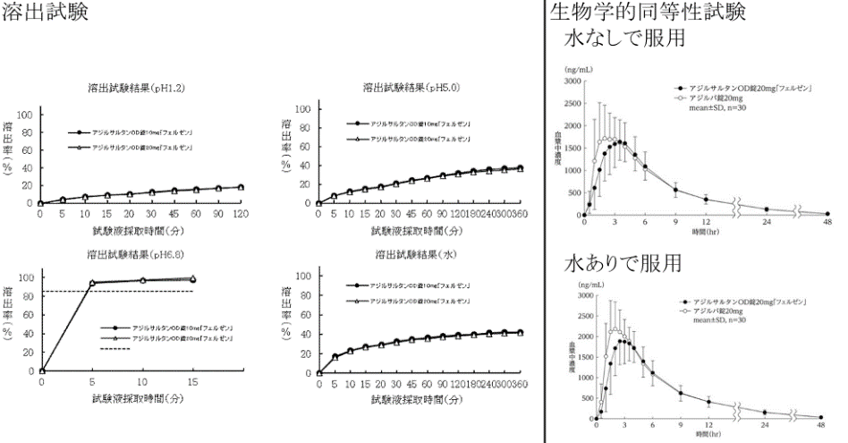

 | 溶出試験 ： 「含量が異なる経口固形製剤の生物学的同等性試験ガイドライン」に基づき、アジルサルタンOD錠 20mg「フェルゼン」を標準製剤としたとき、溶出挙動に基づき生物学的に同等とみなされた。 生物学的同等性試験 ： 「後発医薬品の生物学的同等性試験ガイドライン」に基づき検討した結果、アジルサル タンOD錠20mg「フェルゼン」とアジルバ錠20mgの生物学的同等性が確認された。
備考
担当者、連絡先

